Sheet1

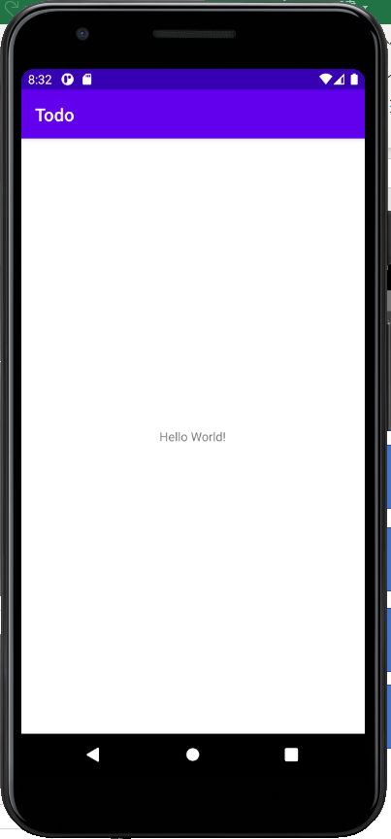

git@github.com:Emu9/TodoApp.git

